テーブル定義書＿表紙
作成日
2025/2/26

ユーザー名 |  | 株式会社xxxxxx様
システム名 |  | D.I.ブログ

 |  |  | テーブル定義書

更新履歴

版数・リビジョン | 版数・リビジョン | 作成･更新日 |  | 改版理由・箇所 | PL | 担当
Rev 1.00 |  | 2025-02-26 |  | 初版作成 |  | よしかわ

機能一覧表＿表紙
作成日
2025/2/26

ユーザー名 |  | 株式会社xxxxxx様
システム名 |  | D.I.ブログ

 |  |  | 機能一覧表

更新履歴

版数・リビジョン | 版数・リビジョン | 作成･更新日 |  | 改版理由・箇所 | PL | 担当
Rev 1.00 |  | 2025-02-26 |  | 初版作成 |  | よしかわ

基本設計書＿表紙
作成日
2025/2/27

ユーザー名 |  | 株式会社xxxxxx様
システム名 |  | D.I.ブログ

 |  |  | 基本設計書

更新履歴

版数・リビジョン | 版数・リビジョン | 作成･更新日 |  | 改版理由・箇所 | PL | 担当
Rev 1.00 |  | 2025-02-27 |  | 初版作成 |  | よしかわ

IO関連図
IO関連図
システム名 | 機能名 | 作成会社 | 担当者
D.I.ブログ | ログイン | DI | よしかわ

アカウントマスタ

ログイン

備考

システム名 | 機能名 | 作成会社 | 担当者
D.I.ブログ | アカウント登録 | DI | よしかわ

アカウントマスタ
アカウント登録

アカウント一覧・登録画面

備考

システム名 | 機能名 | 作成会社 | 担当者
D.I.ブログ | アカウント削除 | DI | よしかわ

アカウントマスタ

アカウントマスタ
アカウント削除

アカウント一覧・登録画面

備考

システム名 | 画面名 | 作成会社 | 担当者
D.I.ブログ | アカウント更新 | DI | よしかわ

アカウントマスタ

アカウントマスタ
アカウント更新

アカウント一覧・登録画面

備考

画面レイアウト _ログイン画面、ホーム画面、ナビケーションバー
画面レイアウト
システム名 | 画面名 | 作成会社 | 担当者
D.I.ブログ | （1）ログイン画面 | DI | よしかわ | ①（7）のナビゲーションバー
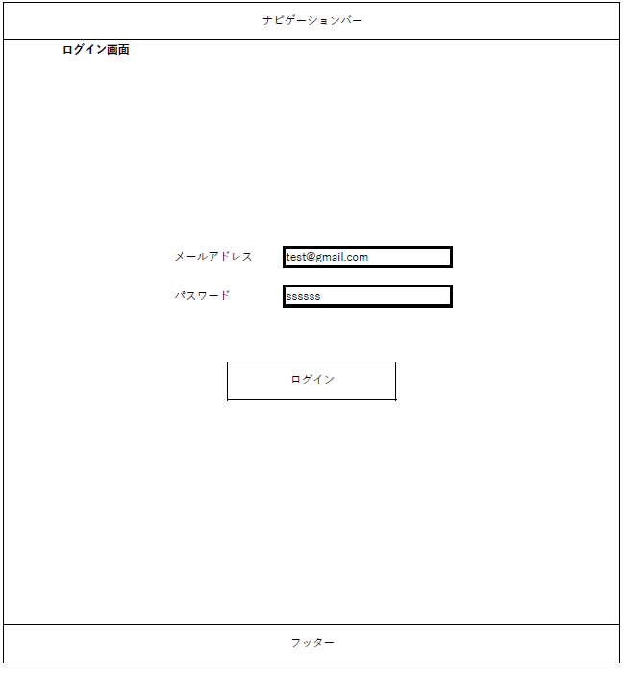

 |  |  |  | ②メールアドレス・パスワードの入力項目
 |  |  |  | ※詳細は項目説明書に記載

 |  |  |  | ③メールアドレス・パスワードを入力後、ログイン処理を行うためのボタン
 |  |  |  | ログイン失敗時、（3）ログイン不可画面に遷移し、ログイン成功時に（5）ホーム画面に遷移する

 |  |  |  | ④システム全体で表示される共通のフッター（画面番号8）

システム名 | 画面名 | 作成会社 | 担当者 | ※ログアウト時に遷移する画面
D.I.ブログ | （2）ログアウト画面 | DI | よしかわ | 画面の仕様は（1）ログイン画面と共通

システム名 | 画面名 | 作成会社 | 担当者 | ①「ログイン画面へ戻る」をクリック後、（1）ログイン画面に遷移する
D.I.ブログ | （3）ログイン不可画面 | DI | よしかわ


システム名 | 画面名 | 作成会社 | 担当者 | ①「ログイン」をクリック後、（1）ログイン画面に遷移する
D.I.ブログ | （4）ログインエラー画面 | DI | よしかわ
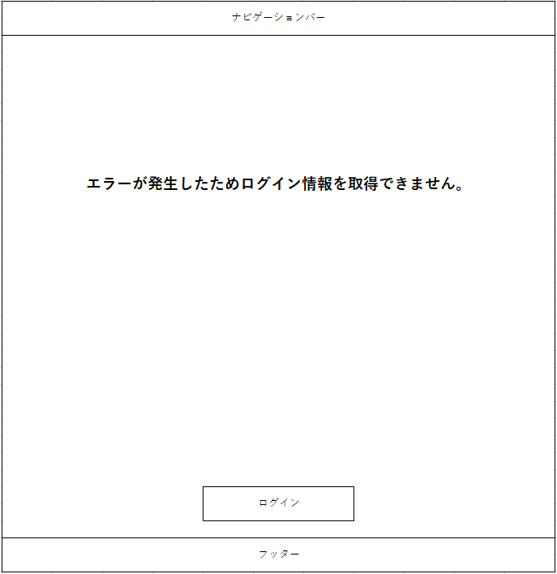

システム名 | 画面名 | 作成会社 | 担当者 | ①管理者権限でのログイン時は（6）、一般権限でのログイン時は（7）のナビゲーションバーが表示される
D.I.ブログ | （5）ホーム画面 | DI | よしかわ
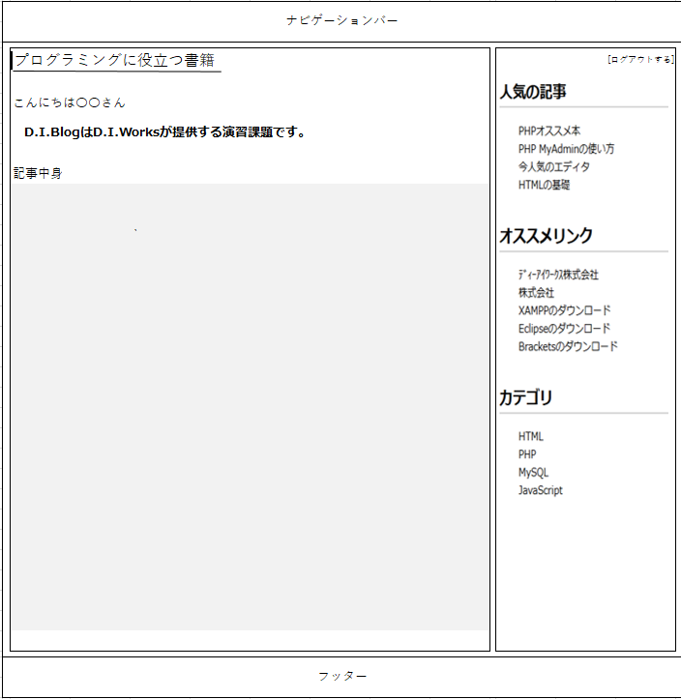

 |  |  |  | ②「ログアウトする」ボタンを押した際に、（2）のログアウト画面に遷移し、ログイン時のセッション情報の消去を行う

システム名 | 画面名 | 作成会社 | 担当者 | ※管理者権限でのログイン時に表示されるナビゲーションバー
D.I.ブログ | （6）ナビゲーションバー（管理者権限） | DI | よしかわ

システム名 | 画面名 | 作成会社 | 担当者 | ※一般権限でのログイン時・ログイン画面共通のナビゲーションバー
D.I.ブログ | （7）ナビゲーションバー（一般権限） | DI | よしかわ

システム名 | 画面名 | 作成会社 | 担当者 | ※システム全体で表示される共通のフッター
D.I.ブログ | （8）フッター（管理者・一般権限 共通） | DI | よしかわ

画面レイアウト _アカウント登録
画面レイアウト
システム名 | 画面名 | 作成会社 | 担当者 | ①※（9）～（12）までの画面は共通で（6）管理者権限用のナビゲーションバーが表示される
D.I.ブログ | （9）アカウント登録画面 | DI | よしかわ
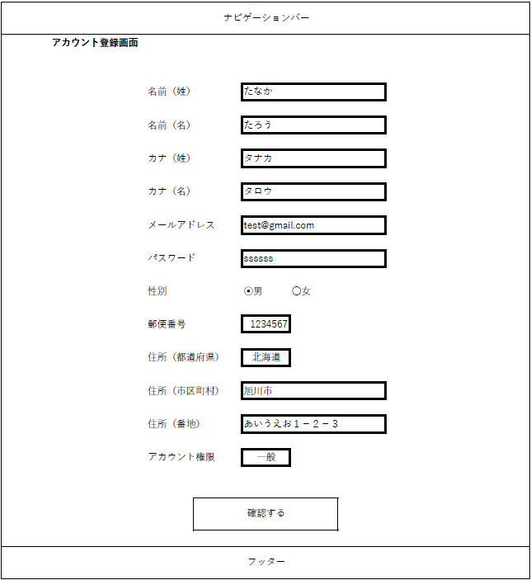

 |  |  |  | ②アカウント登録時の登録項目一覧
 |  |  |  | ※詳細は項目説明書に記載

 |  |  |  | ③「確認する」ボタンをクリックすると（10）アカウント登録確認画面に遷移する

システム名 | 画面名 | 作成会社 | 担当者 | ①アカウント登録時の確認項目一覧
D.I.ブログ | （10）アカウント登録確認画面 | DI | よしかわ | ※詳細は項目説明書に記載
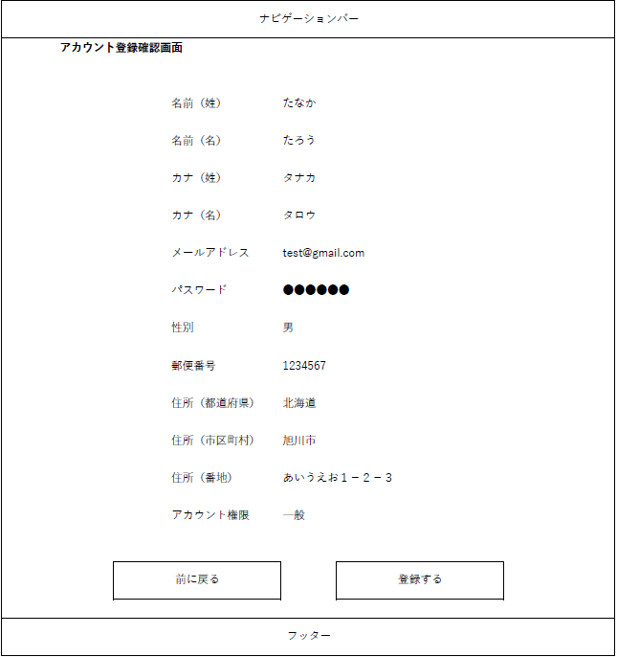

 |  |  |  | ②「前に戻る」ボタンをクリックすると、（9）アカウント登録画面に遷移する

 |  |  |  | ③「登録する」ボタンをクリックすると、（11）アカウント登録完了画面に遷移し、アカウント情報がデータベース登録される
 |  |  |  | ※「登録する」ボタンクリック時にエラーが発生した場合、（12）エラー画面①に遷移する（この場合、アカウント情報はデータベースに登録されない）

システム名 | 画面名 | 作成会社 | 担当者 | ①「TOPページへ戻る」をクリックすると、（5）ホーム画面に遷移する
D.I.ブログ | （11）アカウント登録完了画面 | DI | よしかわ
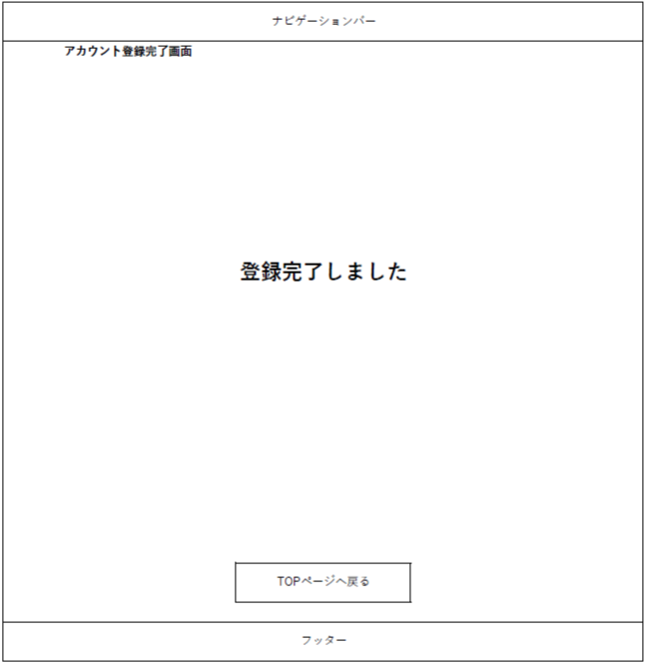

システム名 | 画面名 | 作成会社 | 担当者 | ※アカウント登録時にエラーが発生した場合、遷移する画面
D.I.ブログ | （12）エラー画面① | DI | よしかわ

 |  |  |  | ①「TOPページへ戻る」をクリックすると、（5）ホーム画面に遷移する

システム名 | 画面名 | 作成会社 | 担当者 | ①一般権限で（9）アカウント登録画面に遷移した場合に表示される
D.I.ブログ | （13）アカウント登録 一般権限画面 | DI | よしかわ | ※管理者権限でログインし、ホーム画面を開いている状態で、権限が一般権限に切り替わった場合
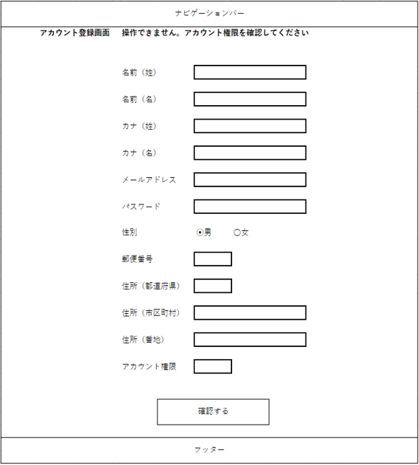

 |  |  |  | ②一般権限で（9）アカウント登録画面に遷移した場合、アカウント登録時の各項目は入力不可とする

 |  |  |  | ③一般権限で（9）アカウント登録画面に遷移した場合、「確認する」ボタンはクリックできない仕様とする

画面レイアウト _アカウント一覧
画面レイアウト
システム名 | 画面名 | 作成会社 | 担当者 | ①※（14）、（15）の画面は共通で（6）管理者権限用のナビゲーションバーが表示される
D.I.ブログ | （14）アカウント一覧画面 | DI | よしかわ
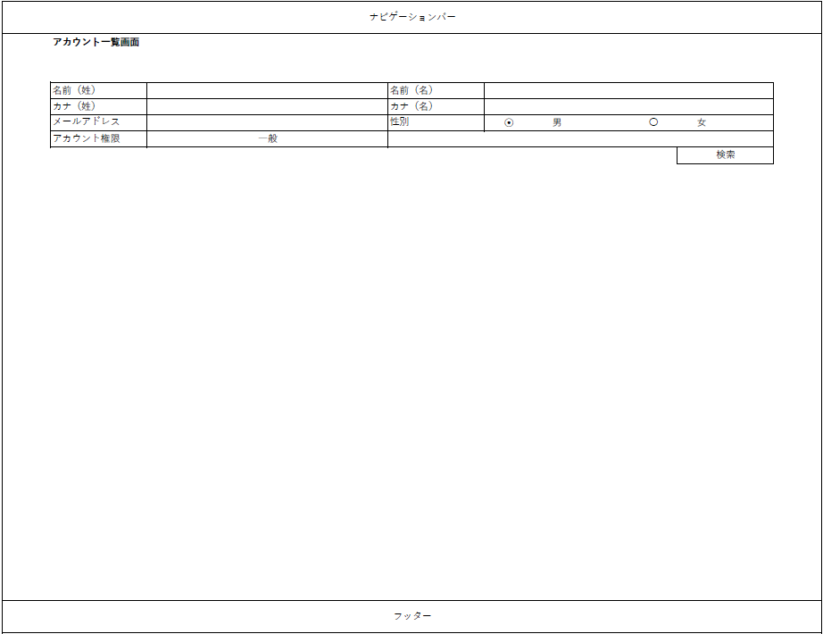

 |  |  |  | ②登録済みアカウントを検索する際の検索項目と検索ボタン
 |  |  |  | ※詳細は項目説明書に記載

システム名 | 画面名 | 作成会社 | 担当者 | ①アカウント一覧画面（1）にて検索した条件に合致するアカウントが一覧表示される
D.I.ブログ | （15）アカウント一覧画面（2） | DI | よしかわ | ※詳細は項目説明書に記載
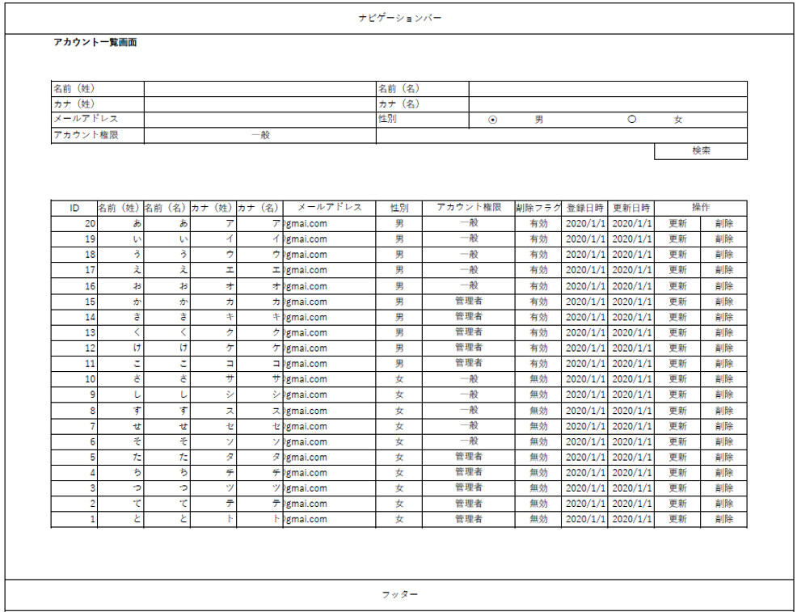

システム名 | 画面名 | 作成会社 | 担当者 | ①一般権限で（16）アカウント一覧画面に遷移した場合に表示される
D.I.ブログ | (16)アカウント一覧 一般権限画面 | DI | よしかわ | ※管理者権限でログインし、ホーム画面を開いている状態で、権限が一般権限に切り替わった場合
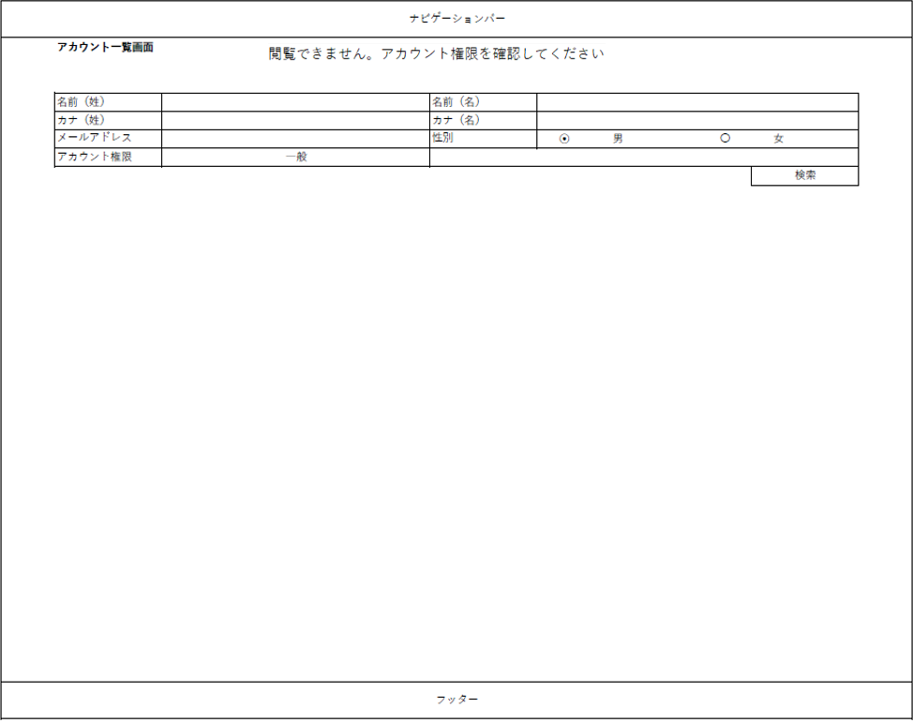

 |  |  |  | ②検索条件の操作は可能だが、「検索」ボタンをクリックしても登録済みアカウントは表示されない

画面レイアウト _アカウント削除
画面レイアウト
システム名 | 画面名 | 作成会社 | 担当者 |  | ①※（17）～（20）までの画面は共通で（6）管理者権限用のナビゲーションバーが表示される
D.I.ブログ | （17）アカウント削除画面 | DI | よしかわ
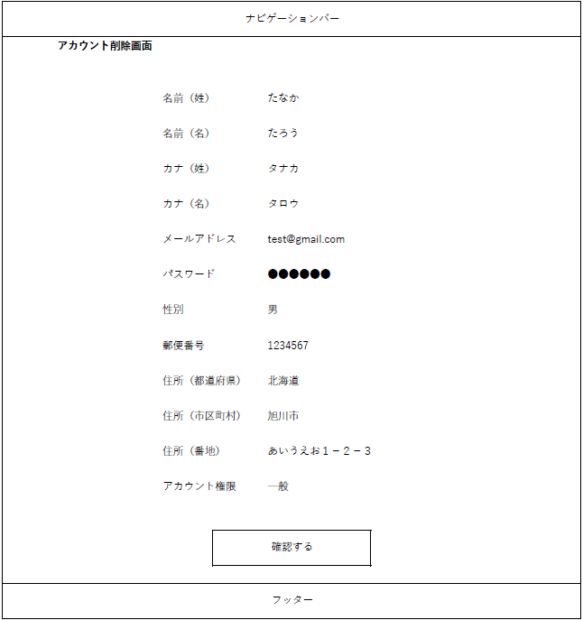

 |  |  |  |  | ②アカウント一覧画面で「削除」ボタンを押した該当のアカウント情報が表示される
 |  |  |  |  | ※詳細は項目説明書に記載

 |  |  |  |  | ③「確認する」ボタンをクリックすると（18）アカウント登録削除確認画面に遷移する

 |  |  |  | ここから

ｖ

システム名 | 画面名 | 作成会社 | 担当者 |  | ①「前に戻る」ボタンをクリックすると（17）アカウント削除画面に遷移する
D.I.ブログ | （18）アカウント削除確認画面 | DI | よしかわ
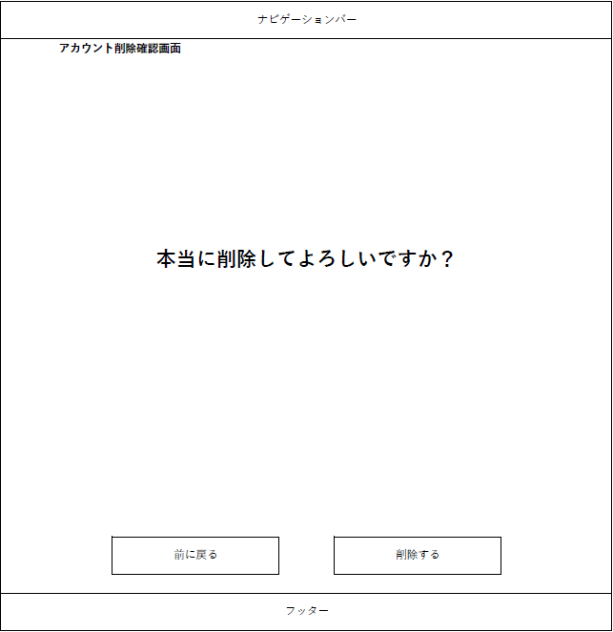

 |  |  |  |  | ②「削除する」ボタンをクリックすると、（19）アカウント削除完了画面に遷移し、該当アカウントが削除される
 |  |  |  |  | ※「削除する」ボタンクリック時にエラーが発生した場合、（20）エラー画面②に遷移する（この場合、該当アカウント情報は削除されない）


システム名 | 画面名 | 作成会社 | 担当者 |  | ①「TOPページへ戻る」をクリックすると、（5）ホーム画面に遷移する
D.I.ブログ | （19）アカウント削除完了画面 | DI | よしかわ

システム名 | 画面名 | 作成会社 | 担当者 |  | ※アカウント削除時にエラーが発生した場合、遷移する画面
D.I.ブログ | （20）エラー画面② | DI | よしかわ

 |  |  |  |  | ①「TOPページへ戻る」をクリックすると、（5）ホーム画面に遷移する

画面レイアウト _アカウント更新
画面レイアウト
システム名 | 画面名 | 作成会社 | 担当者 | ①※（21）～（24）までの画面は共通で（6）管理者権限用のナビゲーションバーが表示される
D.I.ブログ | （21）アカウント更新画面 | DI | よしかわ
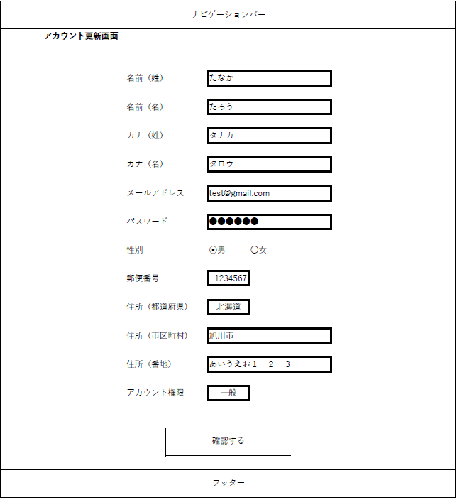

 |  |  |  | ②アカウント更新時の更新項目一覧
 |  |  |  | ※詳細は項目説明書に記載

 |  |  |  | ③「確認する」ボタンをクリックすると（22）アカウント更新確認画面に遷移する

システム名 | 画面名 | 作成会社 | 担当者 | ①アカウント更新時の確認項目一覧
D.I.ブログ | （22）アカウント更新確認画面 | DI | よしかわ | ※詳細は項目説明書に記載


 |  |  |  | ②「前に戻る」ボタンをクリックすると、（21）アカウント更新画面に遷移する

 |  |  |  | ③「更新する」ボタンをクリックすると、（22）アカウント更新完了画面に遷移し、登録済みアカウント情報が更新される
 |  |  |  | ※「更新する」ボタンクリック時にエラーが発生した場合、（24）エラー画面③に遷移する（この場合、アカウント情報は更新されない）

システム名 | 画面名 | 作成会社 | 担当者 | ①「TOPページへ戻る」をクリックすると、（5）ホーム画面に遷移する
D.I.ブログ | （23）アカウント更新完了画面 | DI | よしかわ


システム名 | 画面名 | 作成会社 | 担当者 | ※アカウント更新時にエラーが発生した場合、遷移する画面
D.I.ブログ | （24）エラー画面③ | DI | よしかわ
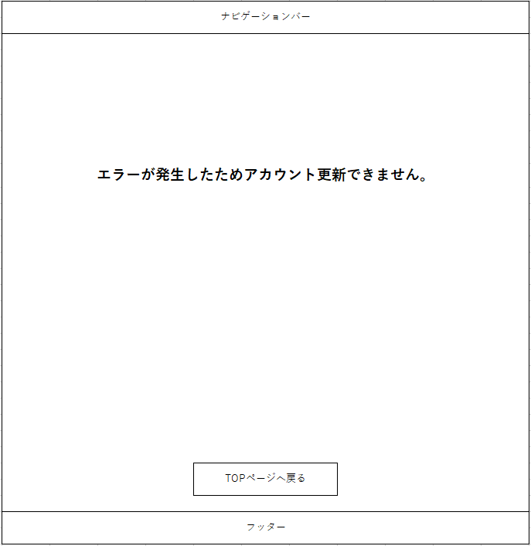
 |  |  |  | ①「TOPページへ戻る」をクリックすると、（5）ホーム画面に遷移する

画面レイアウト _操作不可画面
画面レイアウト
システム名 | 画面名 | 作成会社 | 担当者
D.I.ブログ | （25）エラー画面④ | DI | よしかわ | ①一般権限でアカウント登録確認画面、アカウント削除確認画面、アカウント更新確認画面で
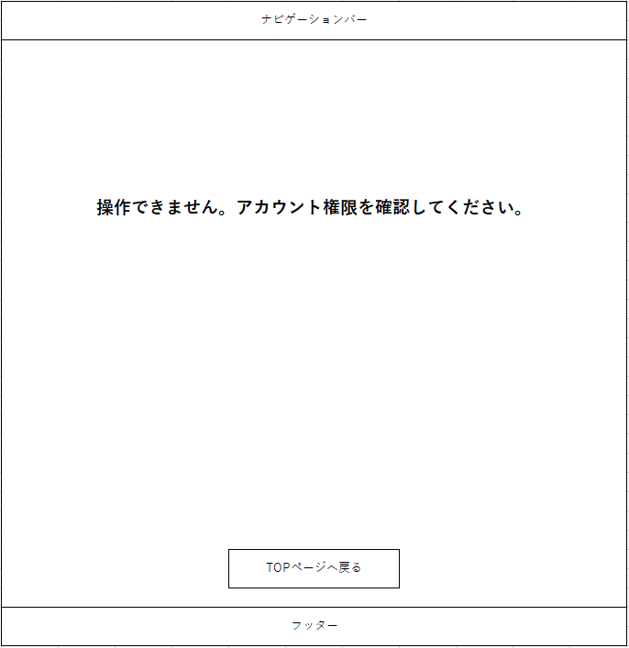
 |  |  |  | それぞれ「登録する」、「削除する」、「更新する」ボタンをクリックした際に遷移する

 |  |  |  | ※管理者権限でログインし、アカウント登録確認画面、アカウント削除確認画面、
 |  |  |  | アカウント更新確認画面を開いている状態で、権限が一般権限に切り替わった場合

 |  |  |  | ①「TOPページへ戻る」をクリックすると、（5）ホーム画面に遷移する

